Cibi
Preferenze Cibo (Voti)
Preferenze Cibo (% Voti)
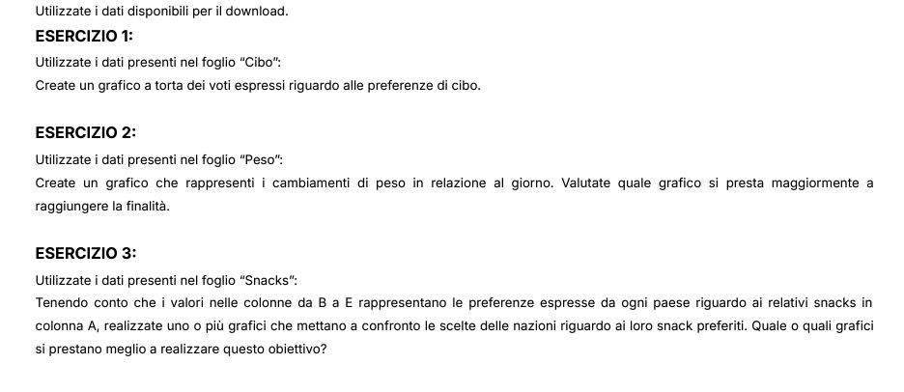
CATEGORIA | CIBO | VOTI
Salato | Risotto | 23
Salato | Gelato | 35
Dolce | Pizza | 42
Salato | Prosciutto | 55
Dolce | Cannoli | 62
Dolce | Pasta | 70
Salato | Tiramisù | 80

Etichette di riga | Dolce | Salato | Totale complessivo
Cannoli | 62 |  | 62
Gelato | 35 |  | 35
Pasta |  | 70 | 70
Pizza |  | 42 | 42
Prosciutto |  | 55 | 55
Risotto |  | 23 | 23
Tiramisù | 80 |  | 80
Totale complessivo | 59 | 47.5 | 52.428571429

Con i filtri è possibile confrontare le differenze per Categoria e/o per singola tipologia di cibo

Confronto Dolce/ Salato (media%)

Peso
Andamento Peso nel Mese
Andamento Peso nel Mese
GIORNO | PESO | PREVISIONE LINEARE | PERCENTUALE | VARIAZIONE PERCENTUALE
1 | 70.50 | 70.504301075 | 0.032155074116 | 0
2 | 71.00 | 70.682165369 | 0.032383124287 | 0.0070921985816
3 | 70.50 | 70.860029663 | 0.032155074116 | 0
4 | 71.00 | 71.037893956 | 0.032383124287 | 0.0070921985816
5 | 71.50 | 71.21575825 | 0.032611174458 | 0.014184397163
6 | 71.00 | 71.393622544 | 0.032383124287 | 0.0070921985816
7 | 71.50 | 71.571486837 | 0.032611174458 | 0.014184397163
8 | 72.00 | 71.749351131 | 0.032839224629 | 0.021276595745
9 | 71.50 | 71.927215425 | 0.032611174458 | 0.014184397163
10 | 72.00 | 72.105079718 | 0.032839224629 | 0.021276595745
11 | 72.40 | 72.282944012 | 0.033021664766 | 0.02695035461
12 | 72.90 | 72.460808306 | 0.033249714937 | 0.034042553191
13 | 72.40 | 72.638672599 | 0.033021664766 | 0.02695035461
14 | 72.90 | 72.816536893 | 0.033249714937 | 0.034042553191
15 | 73.40 | 72.994401187 | 0.033477765108 | 0.041134751773
16 | 72.90 | 73.17226548 | 0.033249714937 | 0.034042553191
17 | 73.40 | 73.350129774 | 0.033477765108 | 0.041134751773
18 | 73.90 | 73.527994067 | 0.033705815279 | 0.048226950355
19 | 73.40 | 73.705858361 | 0.033477765108 | 0.041134751773
20 | 73.90 | 73.883722655 | 0.033705815279 | 0.048226950355
21 | 74.40 | 74.061586948 | 0.03393386545 | 0.055319148936
22 | 73.90 | 74.239451242 | 0.033705815279 | 0.048226950355
23 | 74.40 | 74.417315536 | 0.03393386545 | 0.055319148936
24 | 74.90 | 74.595179829 | 0.034161915621 | 0.062411347518 | Pearson r | 0.98460771575
25 | 74.40 | 74.773044123 | 0.03393386545 | 0.055319148936
26 | 74.90 | 74.950908417 | 0.034161915621 | 0.062411347518
27 | 75.40 | 75.12877271 | 0.034389965792 | 0.069503546099
28 | 74.90 | 75.306637004 | 0.034161915621 | 0.062411347518
29 | 75.40 | 75.484501298 | 0.034389965792 | 0.069503546099 |  | 0.17786429366 | 70.326436782 | Pendenza | Intercetta
30 | 75.90 | 75.662365591 | 0.034618015964 | 0.076595744681 |  | 0.0059667164078 | 0.10592672276 | s1;s2;…;sn | sb
 |  |  |  |  |  | 0.96945235392 | 0.28286892953 | R2 | Errore Standard
La colonna “Previsione lineare” (ottenuta con la funzione PREVISIONE.LINEARE) rappresenta la retta di regressione calcolata in base ai dati esistenti e mostra come, in media, il peso tenda ad aumentare nei giorni con un andamento regolare. Ciò è confermato dal valore della r di Pearson (funzione PEARSON) e dai dati sula regressione ottenuti con la funzione REGR.LIN.
 |  |  |  |  |  | 888.60090361 | 28 | F | gdl
 |  |  |  |  |  | 71.10125139 | 2.2404152762 | sqreg | sqres

Snacks
Snack | Italia | Francia | Germania | Spagna
Frutta | 4 | 39 | 5 | 22
Verdura | 20 | 17 | 14 | 12
Baiocchi | 18 | 13 | 9 | 9
Girella | 4 | 11 | 2 | 4
Snickers | 2 | 8 | 38 | 6
Kit-Kat | 25 | 7 | 11 | 23
Kinder Bueno | 8 | 2 | 1 | 3
Mars | 12 | 1 | 2 | 5
Lion | 6 | 1 | 11 | 11
Nutella | 1 | 1 | 7 | 5
Quantità Snack per Paese

Snacks_Dashboard
Consumo di Snack in Europa

Quantità per Snack e Paese
 | Spagna
Baiocchi | 9
Frutta | 22
Girella | 4
Kinder Bueno | 3
Kit-Kat | 23
Lion | 11
Mars | 5
Nutella | 5
Snickers | 6
Verdura | 12
 | Spagna
Baiocchi | 9
Frutta | 22
Girella | 4
Kinder Bueno | 3
Kit-Kat | 23
Lion | 11
Mars | 5
Nutella | 5
Snickers | 6
Verdura | 12
Istruzioni Dashboard
Nella sezione sinistra è possibile visualizzare la quantità di snack per ogni paese con l'immediatezza visiva che la mappa offre.
Nella sezione destra si può navigare filtrando i paesi e le diverse tipologie di snack per paese.

SELEZIONE SNACK

SELEZIONA SNACK

SELEZIONA PAESE

Pivot_Snacks
Somma di Quantità per Snack e Paese
Somma di Quantità | Paese
Snack
Baiocchi | 9
Frutta | 22
Girella | 4
Kinder Bueno | 3
Kit-Kat | 23
Lion | 11
Mars | 5
Nutella | 5
Snickers | 6
Verdura | 12

